제안서_공원수련관관리처_신상조
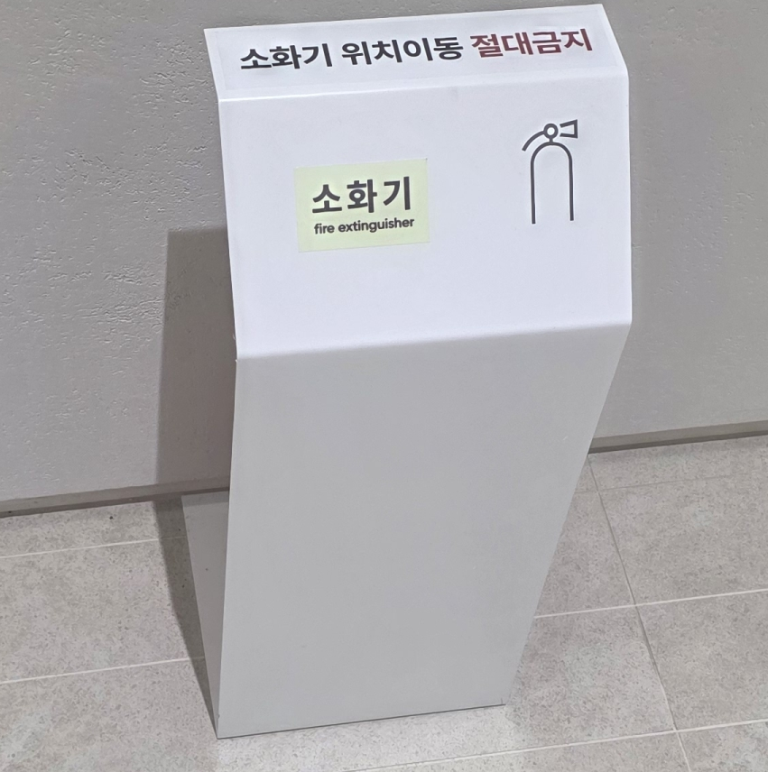
제 안 서
기본 정보
 | 제 안 자 | 김병철
 | 소 속 | 공원수련관관리처
 | 직 급 | 기술5급
 | 제 안 명 | 소화기 위치이동 금지표지판을 활용한 화재안전사고 예방
 | 제안구분 | 지정제안
 | 분 야 | 안전
 | 실행담당(부) | 공원수련관관리처 시설지원부
제안 내용
배 경 |  | 화재대처에 꼭 필요한 소화기가 제자리에 놓여 있지 않을 때가 있어 화재시 신속 대응에 어려움이 있다
추진내용 |  | 소화기 위치고정 스텐드를 설치 하여 언제나 화제시 바로 사용할수 있어 고객의 안전과 화재예방을 할수 있다.
기대효과 |  | 소화기위치가 한눈에 알아보기 쉽고 위치이동이 안 되어 화재시 고객안전 확보
첨부 자료(사진, 현황자료 등)

